Daten
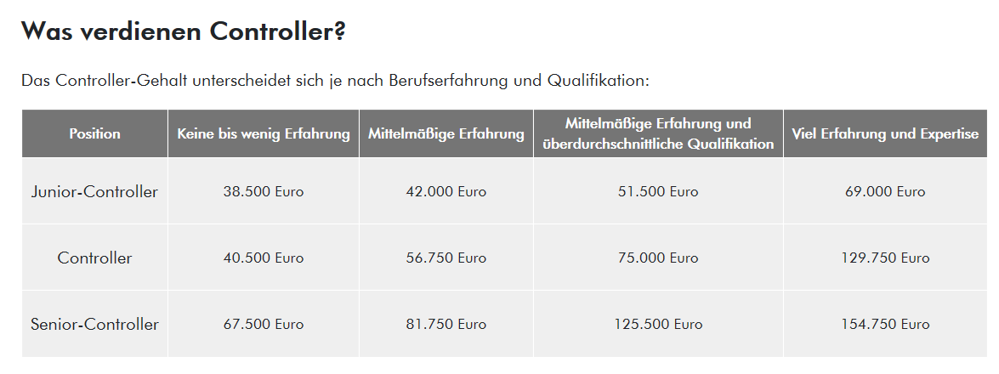
https://www.roberthalf.de/unsere-zusammenarbeit/news-info-center/job-glossare/finanz-job-glossar/controller#bewerber

